Matriz Riesgos
FECHA DE ACTUALIZACIÓN: Enero 2025
 |  |  |  |  |  |  |  |  |  |  |  |  |  |  |  |  |  |  | REVISIÓN DE CONTROLES |  |  |  |  |  |  |  |  |  |  |  |  |  |  |  |  |  |  |  |  |  |  |  |  |  |  |  |  | CONCLUSIONES DE EFICACIA
PROCESO | INTERNO | EXTERNO | TIPO | ORIGEN | DEBIDO A (Causa(s)) | PUEDE SUCEDER QUE (Riesgo) | QUE PODRÍA OCASIONAR (Consecuencia(s)) | PROBABILIDAD 5: Casi seguro 4: Probable 3: Posible 2: Improbable 1: Raro | IMPACTO Ver pestaña "Criterios de impacto" 5: Catastrófico 4: Mayor 3: Moderado | NIVEL DE RIESGO INHERENTE | TIPO DE CONTROL | RESPONSABLE PRIMERA LÍNEA DE DEFENSA (Desarrollo e implementación de procesos de control y gestión de riesgos a través de su identificación, análisis, valoración, monitoreo y acciones de mejora) | RESPONSABLE DEL CONTROL (Persona asignada para ejecutar el control. Debe tener la autoridad, competencias y conocimientos para ejecutar el control) | PERIODICIDAD DEL CONTROL (La periodicidad debe prevenir o detectar el riesgo de manera oportuna) | PROPÓSITO DEL CONTROL (Validar, verificar, conciliar, comparar, revisar, cotejar…) El control ayuda a mitigar las causas de los riesgos o detectar su materialización | CÓMO SE REALIZA LA ACTIVIDAD DE CONTROL (EL control debe indicar el cómo se realiza, de tal forma que se pueda evaluar si la fuente u origen de la información que sirve para ejecutar el control, es confiable para la mitigación del riesgo) | CÓMO SE ACTÚA EN CASO DE OBSERVACIONES O DESVIACIONES (Qué se hace cuando se detectan observaciones o desviaciones como resultado de la ejecución de un control?) | EVIDENCIA DE LA EJECUCIÓN DEL CONTROL (El control debe dejar evidencia de su ejecución. Esta evidencia ayuda a que se pueda revisar la misma información por parte de un tercero y llegue a la misma conclusión de quien ejecutó el control) | EVIDENCIAS | CONCLUSIONES | ASIGNACIÓN DEL RESPONSABLE Asignado: 15 No asignado: 0 | SEGREGACIÓN Y AUTORIDAD DEL RESPONSABLE: Adecuado: 15 Inadecuado: 0 | PERIODICIDAD Oportuna: 15 Inoportuna: 0 | PROPÓSITO Prevenir: 15 Detectar: 10 No es un control: 0 | CÓMO SE REALIZA LA ACTIVIDAD DE CONTROL Confiable: 15 No confiable: 0 | QUÉ PASA CON LAS OBSERVACIONES O DESVIACIONES Se investigan y resuelven oportunamente: 15 No se investigan o resuelven oportunamente: 0 | EVIDENCIA DE LA EJECUCIÓN DEL CONTROL Completa: 10 Incompleta: 5 No existe: 0 | RESULTADO DE LA EVALUACIÓN DEL DISEÑO DEL CONTROL | RESULTADO DE LA EVALUACION DEL DISEÑO DEL CONTROL Fuerte: 96 y 100 Moderado: 86 y 95 Débil: 0 y 85 (D) | EVALUACIÓN DE LA EJECUCIÓN DEL CONTROL Fuerte: Se ejecuta de manera consistente Moderado: Se ejecuta algunas veces Débil: No se ejecuta (E) | SOLIDEZ INDIVIDUAL DE CADA CONTROL (D+E) | SOLIDEZ INDIVIDUAL DE CADA CONTROL Fuerte: 100 Moderado: 50 Débil: 0 (D + E) | SOLIDEZ DEL CONJUNTO DE CONTROLES Fuerte: Promedio 100 Moderado: Promedio entre 50 y 99 Débil: Promedio menor a 50 Si hay más de un control, se debe actualizar la fórmula del promedio y combinar las celdas | CONTROLES AYUDAN A DISMINUIR LA PROBABILIDAD Directamente o Indirectamente | CONTROLES AYUDAN A DISMINUIR IMPACTO Directamente o Indirectamente | NÚMERO DE COLUMNAS QUE SE DESPLAZA EN EL EJE DE PROBABILIDAD | NÚMERO DE COLUMNAS QUE SE DESPLAZA EN EL EJE DE IMPACTO | PROBABILIDAD 5: Casi seguro 4: Probable 3: Posible 2: Improbable 1: Raro | IMPACTO 5: Catastrófico 4: Mayor 3: Moderado 2: Menor 1: Insignificante | NIVEL DE RIESGO RESIDUAL | RESPUESTAS AL RIESGO | Acciones asociadas al control | RESPONSABLE | FECHA LÍMITE PARA EL CUMPLIMIENTO DE LA ACCIÓN | INDICADOR | RECURSOS Económico, Humano y/o Logístico | PLAN DE CONTINGENCIA - POR CADA RIESGO | RESULTADOS | SE MATERIALIZÓ EL RIESGO?
Adquisición de Bienes y Servicios | Desempeño de los procesos: Capacidad humana, técnica y financiera de los procesos para lograr el cumplimiento de sus objetivos. | N/A | Corrupción | Análisis de contexto de índole táctico | Deficiencia en la estructuración de requisitos del bien, obra o servicio a contratar | Uso del poder en la elaboración de estudios y documentos previos que omitan requisitos o que establezcan requisitos desproporcionados en los componentes jurídicos y/o financieros y/o técnicos específicos que den como resultado el direccionamiento de la adjudicación de un contrato a un oferente en particular para beneficio privado o de un tercero desviando la gestión de lo público | Investigaciones disciplinarias, fiscales y penales. Pérdida de imagen o reputación institucional. | Posible (3) | Mayor (4) | Extremo (12) | Preventivo | Subdirector de Contratación | Abogado asignado por la Subdirección de Contratación | Por cada proceso | Verificar que los requisitos de todos los componentes del proceso de selección estén establecidos acorde a la necesidades a contratar. | Revisión de la ficha técnica y anexos técnicos previo a la cotización Revisión de los estudios previos y anexos técnicos para la adquisición de bienes y servicios Análisis del comité de contratación | Solicitar ajuste de los requisitos al área responsable del proceso | Correos electrónicos - memorandos Actas de reunión | Correo electrónico | 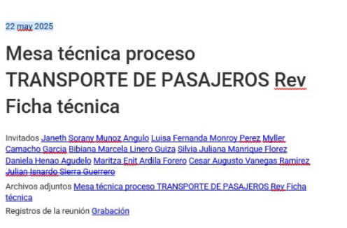 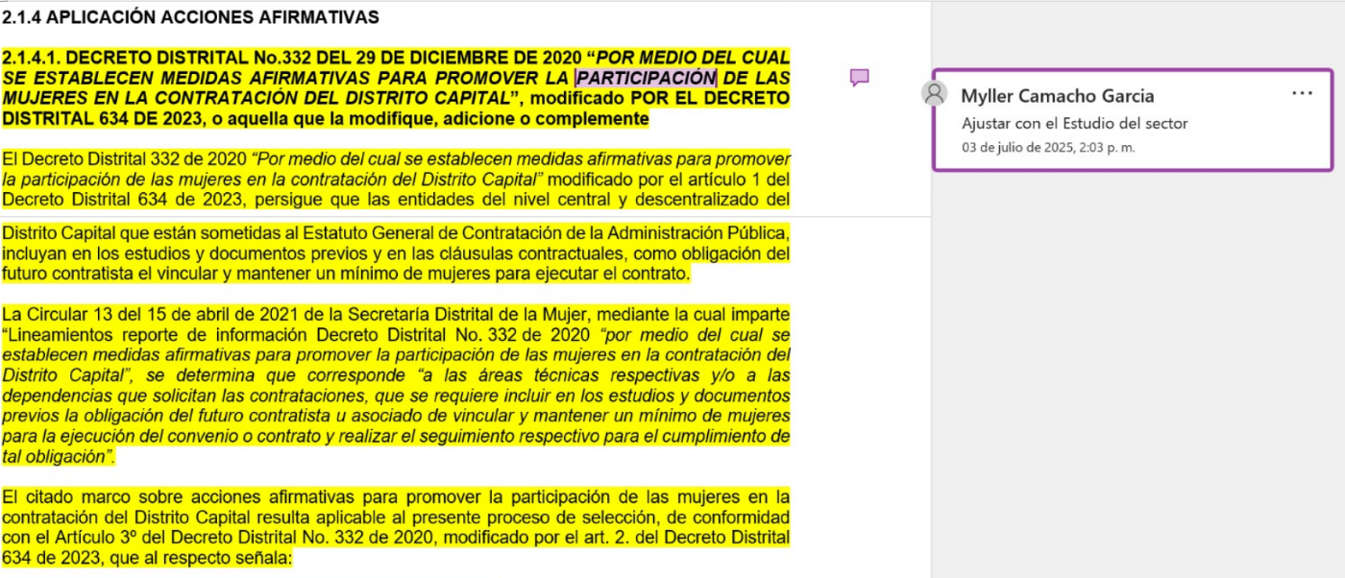 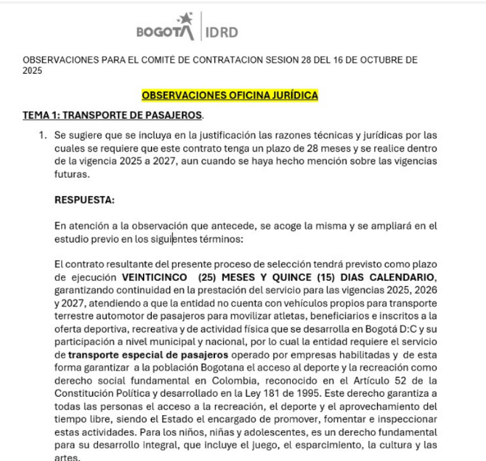 Proceso: CONTRATAR LA PRESTACIÓN DEL SERVICIO PÚBLICO INTEGRAL DE TRANSPORTE TERRESTRE AUTOMOTOR DE PASAJEROS, REQUERIDOS POR EL IDRD Fecha de publicación: 2025-10- 02 Objetivo: SASI-051-2025 En el documento Mesa técnica proceso TRANSPORTE DE PASAJEROS Rev. Ficha técnica se revisan los requisitos de los componentes del proceso de selección con fecha 22 mayo de 2025. Se adjunta captura de pantalla: En cuanto a la revisión de estudios previos se aporta la siguiente evidencia según consecutivo PAA no 4027 sobre el cual se contestan las observaciones realizadas en las mesas técnicas. Mes: septiembre de 2025. Análisis del comité de contratación: se presenta como evidencia una fracción del acta del comité de contratación: | 15 | 15 | 15 | 15 | 15 | 15 | 10 | 100 | Fuerte | Fuerte | Fuerte | 100 | Fuerte | Directamente | No Disminuye | 2 | 0 | Improbable (2) | Mayor (4) | Alto (8) | Reducir | Tomar acciones frente a los resultados del seguimiento aleatorio al 10% de todos los procesos de selección adelantados en el semestre para verificar el grado de cumplimiento de los requisitos en los procesos de contratación | Subdirector de Contratación | 2025 | Números de casos donde se elaboren estudios y documentos previos que omitan requisitos o que establezcan requisitos desproporcionados en los componentes jurídicos y/o financieros y/o técnicos específicos que den como resultado el direccionamiento de la adjudicación de un contrato a un oferente en particular Meta: 0 Frecuencia: Semestral | Recurso humano: Funcionarios y personal contratista de la Subdirección de Contratación financiado por el proyecto de inversión de la SAF | Realizar las acciones legales y administrativas a que haya lugar, las cuales dependen de la etapa contractual donde se encuentre el proceso | Se están ejecutando los controles de acuerdo con el muestreo realizado. El indicador para el segundo semestre de 2025 da un resultado de 0 cumplimiento la meta | No
Adquisición de Bienes y Servicios | Desempeño de los procesos: Capacidad humana, técnica y financiera de los procesos para lograr el cumplimiento de sus objetivos. | N/A | Corrupción | Análisis de contexto de índole táctico | Direccionamiento del profesional para adjudicar el proceso (posible conflicto de intereses) | Errores graves en la evaluación que incidan en el beneficio de un privado o de un tercero por omisión, uso del poder o extralimitación de requisitos evaluados desviando la gestión de lo público |  | Probable (4) | Mayor (4) | Extremo (16) | Preventivo | Comité evaluador | Subdirector de Contratación | Por cada proceso | Revisar que los ítems objeto de evaluación cumplan con los requisitos establecidos en el pliego | Cada integrante del comité evaluador, diligencia el formato de evaluación, técnica, jurídica o económica de acuerdo a su competencia. | Realizar el ajuste en el documento de evaluación. | Evaluación, técnica, jurídica y económica de cada proceso | Evaluación, técnica, jurídica y económica de cada proceso | 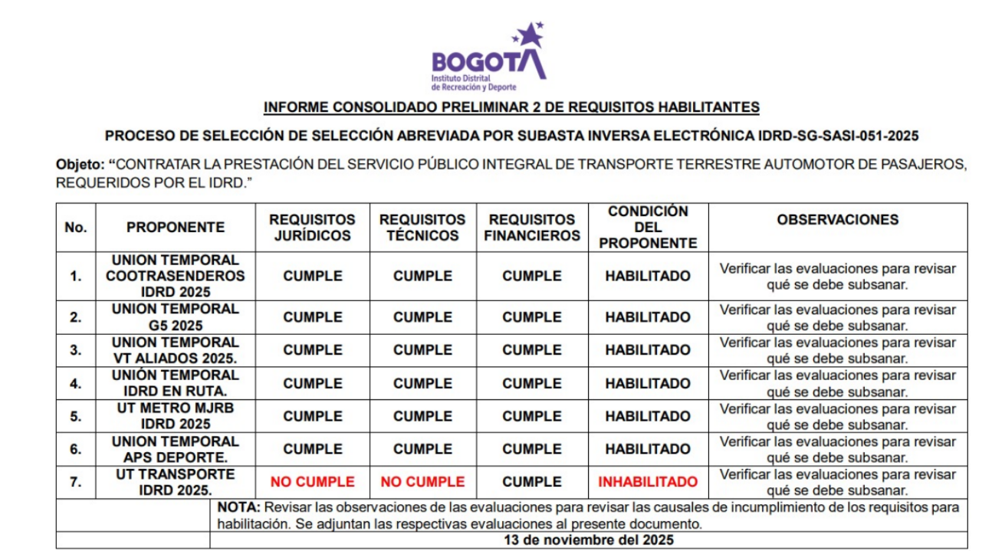 Frente al proceso anterior se presenta la siguiente evidencia en la cual se revisar los ítems objeto de evaluación: | 15 | 15 | 15 | 15 | 15 | 15 | 10 | 100 | Fuerte | Fuerte | Fuerte | 100 | Fuerte | Directamente | No Disminuye | 2 | 0 | Improbable (2) | Mayor (4) | Alto (8) | Reducir | Tomar acciones frente a los resultados del seguimiento aleatorio al 15% de todos los procesos de convocatoria pública adelantados en el semestre para verificar que contengan los formatos de evaluación | Subdirector de Contratación | 2025 | Número de casos donde se presenten errores graves en la evaluación que incidan en favorecer a un oferente en particular, por omisión o extralimitación de requisitos evaluados Frecuencia: Semestral Meta: 0 | Recurso humano: Comité evaluador | Realizar las acciones legales y administrativas a que haya lugar, las cuales dependen de la etapa contractual donde se encuentre el proceso | Se están ejecutando los controles de acuerdo con el muestreo realizado. El indicador para el segundo semestre de 2025 da un resultado de 0 cumplimiento la meta | No
 |  |  |  |  |  |  |  |  |  |  | Preventivo | Ordenador del gasto | Abogado asignado por la Subdirección de Contratación | Por cada proceso | Revisar la existencia del memorando "Designación comité evaluador" | Verificar que el memorando "Designación comité evaluador", haga parte de los documentos del proceso | Solicitar al ordenador del gasto la remisión del memorando "Designación comité evaluador" para la incorporación en los documentos del proceso | Lista de verificación de documentación contractual | Orfeo con designación del Comité evaluador | 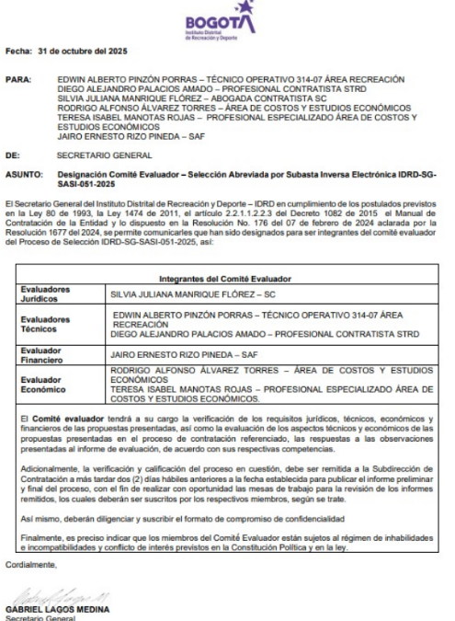 Se presenta la evidencia de designación del comité evaluador, el cual hace parte de los documentos del proceso: Es importante eliminar de la evidencia la lista de verificación y reemplazarla por el documento que asigna al comité evaluador | 15 | 15 | 15 | 15 | 15 | 15 | 10 | 100 | Fuerte | Fuerte | Fuerte | 100 | Fuerte | Directamente | No Disminuye | 2 | 0
Adquisición de Bienes y Servicios | Desempeño de los procesos: Capacidad humana, técnica y financiera de los procesos para lograr el cumplimiento de sus objetivos. | N/A | Corrupción | Análisis de contexto de índole táctico | Deficiente seguimiento a la gestión contractual por parte del supervisor | Uso del poder para aprobación de adiciones y prorrogas, que no se requieren para la ejecución del contrato, para beneficio privado o de un tercero desviando la gestión de lo público | Investigaciones disciplinarias, fiscales y penales. Detrimento patrimonial. Incumplimiento de metas de los proyectos de inversión. | Probable (4) | Mayor (4) | Extremo (16) | Preventivo | Subdirector de Contratación | Abogado asignado por la Subdirección de Contratación | Por cada proceso | Validar que la solicitud de adición esté debidamente justificada | Se verifica que la documentación de la solicitud este completa, y que la justificación sea coherente con los soportes técnicos adjuntados. | No se tramitan las solicitudes de adición | Correo electrónico - devolviendo la solicitud de adición | Correos electrónicos | 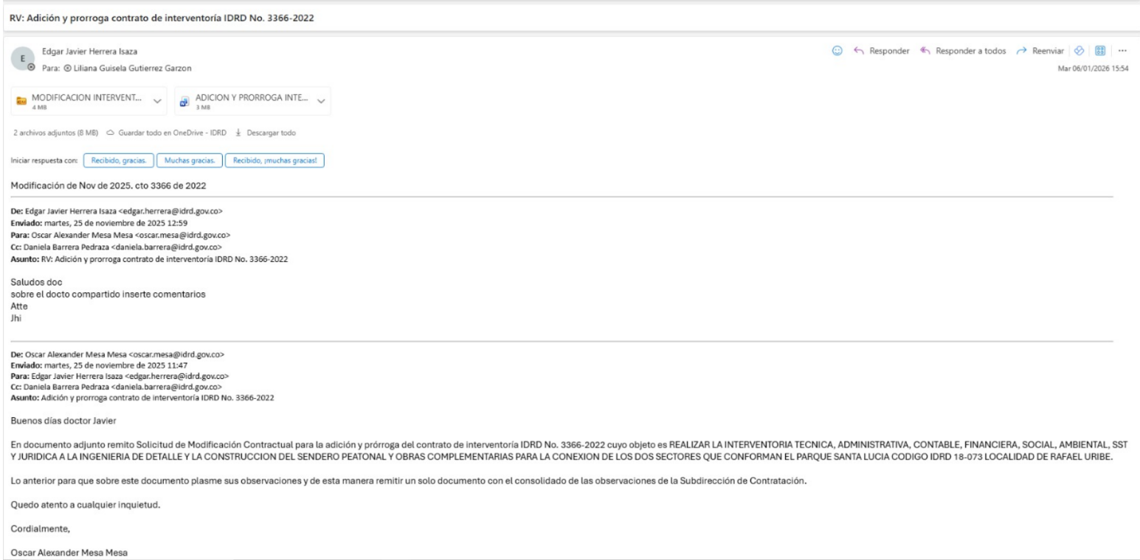 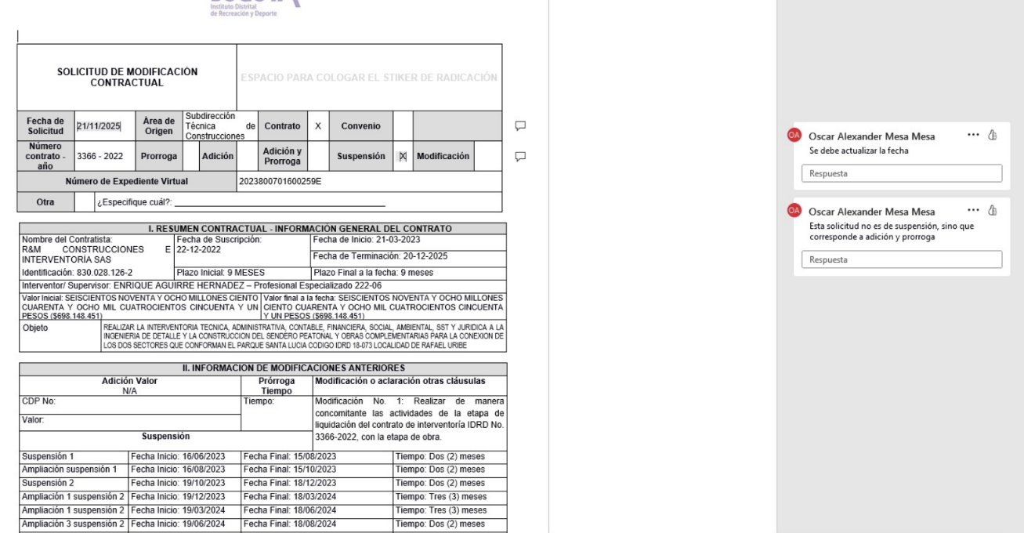 En las siguientes captura de pantalla se presenta los comentarios a las adiciones: La publicación en SECOP se hace en 2025-11-28: | 15 | 15 | 15 | 15 | 15 | 15 | 10 | 100 | Fuerte | Fuerte | Fuerte | 100 | Fuerte | Directamente | No Disminuye | 2 | 0 | Improbable (2) | Mayor (4) | Alto (8) | Reducir | Realizar el seguimiento aleatorio al 10% de todas las solicitudes de adición y prorroga de contratos, con el fin de verificar la debida justificación del tramite solicitado. | Subdirector de Contratación | 2025 | Número de solicitudes de adición y prorroga que no cumplen con la adecuada justificación técnica, de conformidad con la ejecución del contrato Frecuencia: Semestral Meta: 0 | Recurso humano: Funcionarios y personal contratista de la Subdirección de Contratación financiado por el proyecto de inversión de la SAF | Realizar las acciones legales y administrativas a que haya lugar, las cuales dependen de la etapa contractual donde se encuentre el proceso | Se están ejecutando los controles de acuerdo con el muestreo realizado. El indicador para el segundo semestre de 2025 da un resultado de 0 cumplimento la meta | No
Adquisición de Bienes y Servicios | Desempeño de los procesos: Capacidad humana, técnica y financiera de los procesos para lograr el cumplimiento de sus objetivos. | N/A | Corrupción | Análisis de contexto de índole táctico | Deficiente seguimiento a la gestión contractual por parte del supervisor | Uso del poder para aprobar informes que acrediten el recibo a satisfacción de bienes, obras y/o servicios que realmente nunca han sido entregados o recibidos por la entidad, con el propósito de autorizar los pagos acordados en el contrato o proceder a su correspondiente liquidación, para beneficio privado o de un tercero ( contratista) desviando la gestión de lo público | Recibir bienes, obras y/o servicios que no satisfacen las necesidades de la entidad. Investigaciones disciplinarias, fiscales y penales. Detrimento patrimonial. Pérdida de imagen o reputación institucional. | Casi Seguro (5) | Mayor (4) | Extremo (20) | Preventivo | Subdirector de Contratación | Supervisor Interventor Ordenador del Gasto | Mensual | Revisar que se están cumpliendo con las obligaciones contractuales. | Mediante el informe de actividades y supervisión se debe evidenciar el avance de la ejecución del contrato. | Solicitar ajuste del informe presentado. | Informes de supervisión Informes de interventoría | No muestreado | No muestreado | 15 | 15 | 15 | 15 | 15 | 15 | 10 | 100 | Fuerte | Fuerte | Fuerte | 100 | Fuerte | Directamente | No Disminuye | 2 | 0 | Posible (3) | Mayor (4) | Extremo (12) | Reducir | Tomar acciones frente a los resultados del seguimiento aleatorio al 10% de los contratos de prestación de servicios suscritos en el semestre, para verificar que se encuentran debidamente publicados los informes de actividades respectivos | Subdirector de Contratación | 2025 | Número de contratos que no tienen debidamente publicados los informes de actividades y supervisión en SECOP Frecuencia: Semestral Meta: 0 |  | Realizar las acciones legales y administrativas a que haya lugar, las cuales dependen de la etapa contractual donde se encuentre el proceso | No muestreado | No muestreado
 |  |  |  |  |  |  |  |  |  |  | Preventivo | Subdirector de Contratación | Abogado asignado por la Subdirección de Contratación | Para cada proceso que aplique | Revisar que el contenido del acta de liquidación sea coherente con los soportes adjuntos y con la información publicada en SECOP | Comparando que los soportes del contrato estén completos y acordes con lo descrito en el acta de liquidación | Solicitar el ajuste del acta de liquidación, allegar los soportes faltantes o ajustar los mismos según corresponda | Acta de liquidación de contratos |  |  | 15 | 15 | 15 | 15 | 15 | 15 | 10 | 100 | Fuerte | Fuerte | Fuerte | 100 |  | Directamente | No Disminuye | 2 | 0 |  |  |  |  | Efectuar una revisión a 10 liquidaciones que se estén adelantando en el semestre , a fin de verificar que se este dando cumplimiento con lo establecido en el procedimiento de liquidación de contratos | Subdirector de Contratación | 2025 | Número de liquidaciones que no cumplen con lo establecido en el procedimiento Frecuencia: Semestral Meta: 0

